給食当番
給食当番

白衣No | 1 | 2 | 3 | 4 | 5 | 6 | 7 | 8 | 9 | 10
分担 | 食器 | 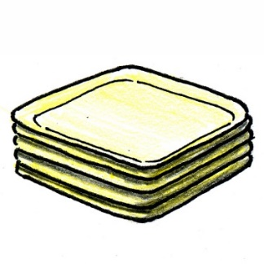 食器 | バット | バット | 食缶 | 食缶 | 米飯・パン | 米飯・パン | 牛乳 | 牛乳
注意事項 | 給食の汁が、教室の床や、廊下にこぼれないように気を付けること。 | 給食の汁が、教室の床や、廊下にこぼれないように気を付けること。 | 給食の汁が、教室の床や、廊下にこぼれないように気を付けること。 | 給食の汁が、教室の床や、廊下にこぼれないように気を付けること。 | 給食の汁が、教室の床や、廊下にこぼれないように気を付けること。 | 給食の汁が、教室の床や、廊下にこぼれないように気を付けること。 | ごはんパックはまとめて、パンの袋は一つにまとめてコンパクトに。 | ごはんパックはまとめて、パンの袋は一つにまとめてコンパクトに。 | ストローを配るときに、風で飛ばないように工夫して配ってください。 | ストローを配るときに、風で飛ばないように工夫して配ってください。

No. | 1 | 2 | 3 | 4 | 5 | 6 | 7 | 8 | 9 | 10
A班 | 青山優雅 | 芦戸三奈 | 蛙雨梅雨 | 飯田天哉 | 麗日お茶子 | 尾白猿夫 | 上鳴電気 | 切島鋭児郎 | 口田甲司 | 砂藤力道
白衣サイズ | M4 | S2 | S3 | S1 | M1 | L1 | M2 | LL2 | LL1 | M3

No. | 11 | 12 | 13 | 14 | 15 | 16 | 17 | 18 | 19 | 20
B班 | 障子目蔵 | 耳郎響香 | 瀬呂範太 | 常闇踏陰 | 轟焦凍 | 葉隠透 | 爆豪勝己 | 緑谷出久 | 峰田実 | 八百万百
白衣サイズ | S1 | LL2 | LL1 | S3 | L1 | S2 | M2 | M3 | M1 | M4

No. | 21 | 22 | 23 | 24 | 25 | 26 | 27 | 28 | 29 | 30
C班 | 荼毘 | トガヒミコ | マスキュラー | スピナー | マスタード | マグネ | ムーンフィッシュ | トゥワイス | Mr.コンプレス | 死柄木 弔
白衣サイズ | L1 | M3 | M1 | S3 | LL2 | S2 | M2 | M4 | S1 | LL1

